상품제안서
피레보 소화기 벌크 | 상품코드: S11602

 |  |  |  |  |  |  | 02-713-8555 | www.synergygift.co.kr
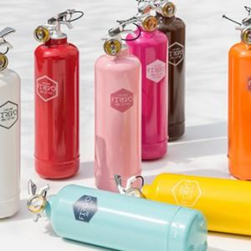

【상세/제작정보】

【인쇄/포장옵션】 | 스티커, DTF컬러전사지 / 종이상자

【공급단가】 | 수량 | 10~ | 50~ | 100~ | 300~ | 500~
*VAT별도 | 단가 | 54,000원 | 52,000원 | 50,000원 | 48,000원 | 46,800원

【상품 URL】 | https://www.synergygift.co.kr:443/src/goods_detail.php?gdno=8737

